Specsheet
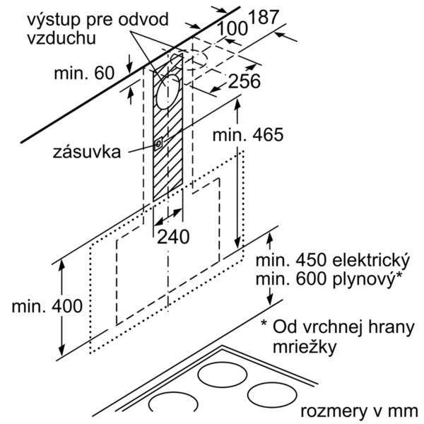
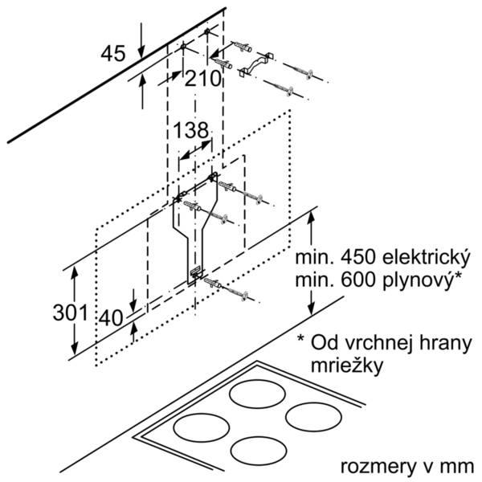
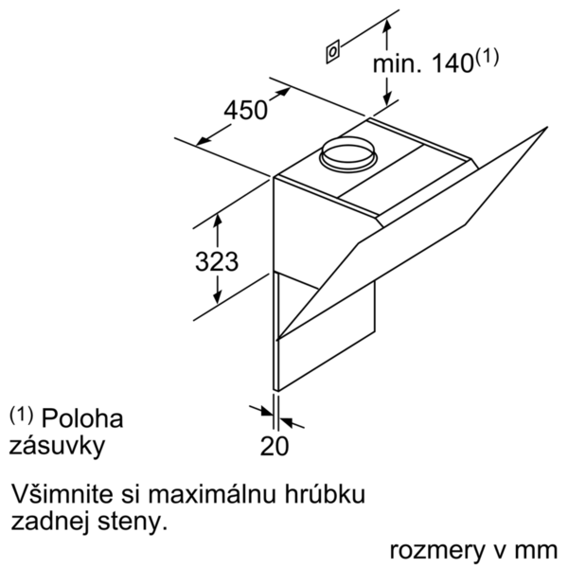
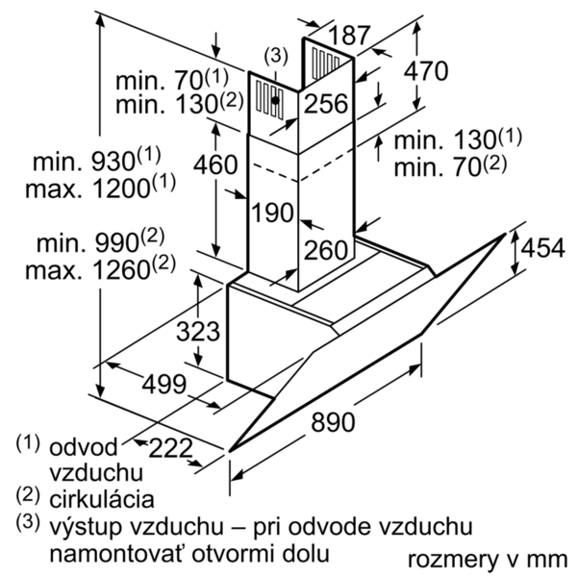
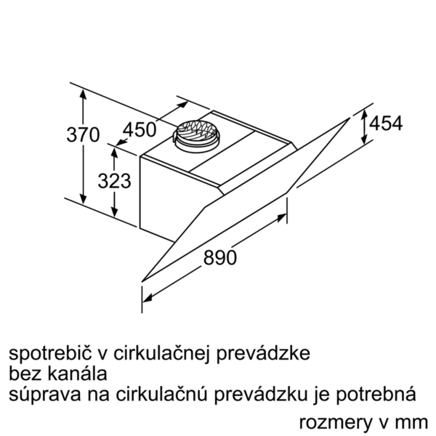
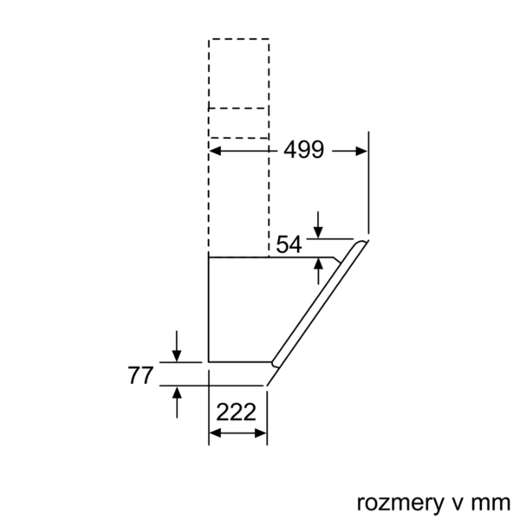
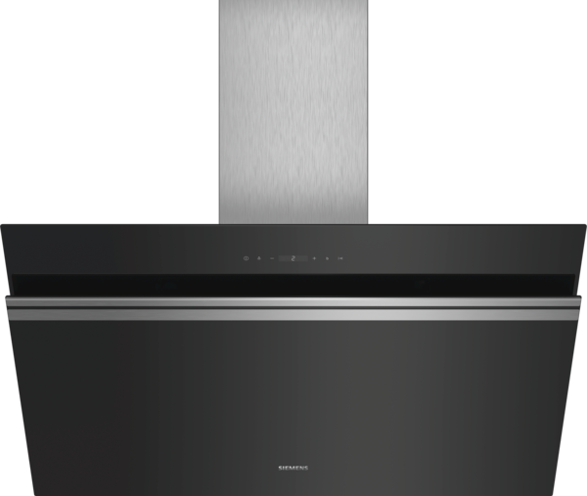
 | LC91KWP60 černý | Funkce:
 | komínový odsavač par, 90 cm | označení produktové řady: barva / materiál komínu odsavače: nerez typ konstrukce: Chimney aprobační certifikáty: CE, VDE Délka přívodního kabelu (cm): 130 rozmery niky (mm): výška komínu (mm): výška spotřebiče bez komínu (mm): 323 Hmotnost netto (kg): 21,0 řízení: elektrický regulace výkonových stupňů: 3-stupňová + 2 intenzivní max. výkon ventilátoru - provoz odvětrávání (m3/hod.): 530 výkon ventilátoru při intenzivním stupni - provoz s cirkulací vzduchu (m3/hod.): 630 max. výkon ventilátoru - provoz s cirkulací vzduchu (m3/hod.): 450 výkon ventilátoru při intenzivním stupni - provoz odvětrávání (m³/hod.): 950 počet žárovek (ks): 2 Hlučnost dB: 56 průměr odvětrávacího hrdla (mm): 120 / 150 materiál tukového filtru: Washable aluminium pachový filtr: Ne způsob vedení vzduchu: oba provozy Delay Shut off modes: 10M Required accessories: druh žárovek: LED celkový příkon žárovek (W): druh tukového filtru: pouzdrový připomenutí vyčištění filtru: zvláštní příslušenství: LZ56200 : cleanAir aktivní uhlík. filtr (náhradní) LZ10AXL50 : prodloužení komínu, 1500 mm LZ10AXK50 : prodloužení komínu, 1000 mm LZ10AXC50 : CleanAir montážní sada pro cirkulaci LZ10AKU00 : montážní sada pro cirkulaci LZ10AKT00 : montážní sada pro cirkulaci LZ10AKS00 : montážní sada pro cirkulaci LZ10AKR00 : montážní sada pro cirkulaci LZ10AKA00 : aktivní uhlíkový filtr LZ00XXP00 : CleanAir aktivní uhlíkový filtr
 | nakloněný design

 | • třída spotřeby energie: A+* • průměrná spotřeba energie: 30.1 kWh/rok* • třída účinnosti odsávání: A* • třída účinnosti osvětlení: A* • třída účinnosti tukového filtru: B* • hlučnost odsávání při normálním stupni min./max.: 41/56 dB* *podle nařízení EU č. 65/2014 Technické informace: • komínový odsavač par • 90 cm • barva spotřebiče: černý • skleněná deska: černé čiré sklo • funkce Boost • provoz s odvětráním nebo s cirkulací vzduchu • pro recirkulaci je potřeba recirkulační kit nebo CleanAir recirkulační kit (příslušenství) • pro montáž na stěnu nad varné místo • jednoduchá montáž na zeď • funkce powerBoost • senzorové ovládání • elektronické řízení • senzorové ovládání a 2x7-segmentový displej • 3 stupně výkonu + 2 intenzivní stupně zajistí senzorové ovládání • elektronické řízení zajistí senzorové ovládání a 2x7-segmentový displej • senzorové ovládání (3 stupně výkonu + 2 intenzivní stupně) a 2x7-segmentový displej • 3 stupně výkonu + 2 intenzivní stupně • doběh ventilátoru 10 min. • 2 uchycení: přední a boční strana • intenzivní stupeň s automatickým zpětným nastavením • snadno omyvatelný vnitřní rám • možnost nastavení intenzity osvětlení • funkce softLight - postupné zhasínání a rozsvěcení • vysoce výkonný ventilátor s dvousměrným odsáváním • účinný BLDC motor • 2 x 3W LED • intenzita světla: 460 lux • barevná teplota: 3500 K • obvodové odsávání • ukazatel nasycení tukového a uhlíkového filtru • skleněný kryt filtru • kovový tukový filtr, vhodný pro mytí v myčce • výkon odvětrání dle EN 61591: max. normální stupeň 530 m³/h, intenzivní stupeň 950 m³/h • výkon odvětrání dle normy DIN/EN 61591: 530 m3/hod. • max. výkon odvětrání 530 m³/h při provozu s odvětráním dle DIN/EN 61591 • výkon odvětrání podle EN 61591: max. normální stupeň 530 m³/h, intenzivní stupeň 950 m³/h • hodnoty hlučnosti dle EN 60704-3 a EN 60704-2-13 při odvětrávání pro max. normální stupeň: 56 dB(A) re 1 pW (42 dB(A) re 20 µPa akustický tlak) • hodnoty hlučnosti podle EN 60704-3 a EN 60704

 |  | příkon (W): 266 jištění (A): 10 napětí (V): 220-240 frekvence (Hz): 50; 60 Typ zástrčky: Gardy zástrčka s uzemněním Způsob montáže: Wall-mounted Universal Product Code: materiál spotrebice: lakovaný, sklo aprobační certifikáty: CE, VDE Length of electrical supply cord (in): Typ zástrčky: Gardy zástrčka s uzemněním Dimensions of the product, with chimney (if exists) (in): / x x Dimensions of the packed product (in): 26.77 x 29.92 x 40.15 Height of the chimney (in): Vertical rise height: Required distance above cooktop/ranges: Net weight (lbs): 47 Gross weight (lbs): 71 umístění ventilátoru: Integrated motor in hood body Maximum output recirculating air (CFM): Diameter of air duct (in) top: Diameter of air duct (in) back: Discharge direction: klapka pro zabránění zpětného sání: Ano Délka přívodního kabelu (cm): 130 rozměry spotřebiče (mm): 454 x 890 x 499 Height of the chimney (in): Hmotnost netto (kg): 21,0 hmotnost brutto (kg): 32,0

EAN:4242003761045
12-03-2017

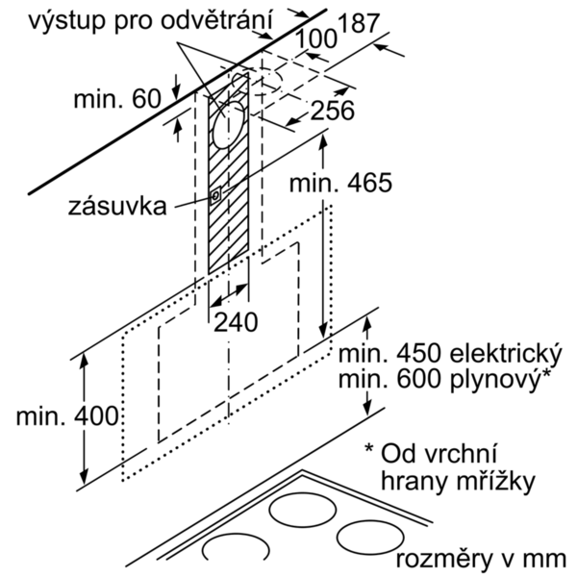
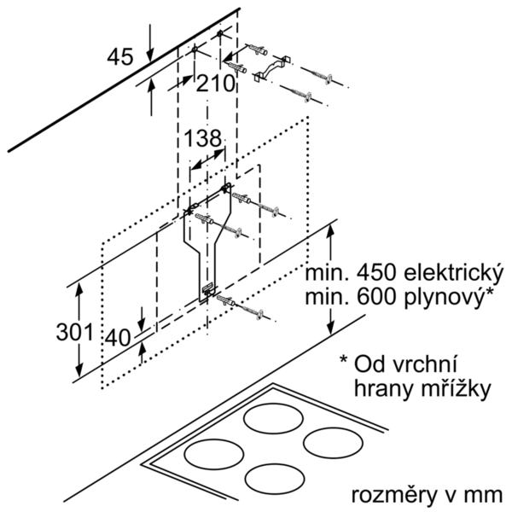
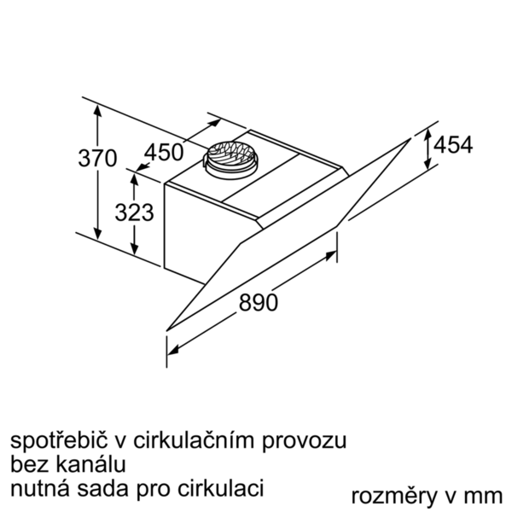

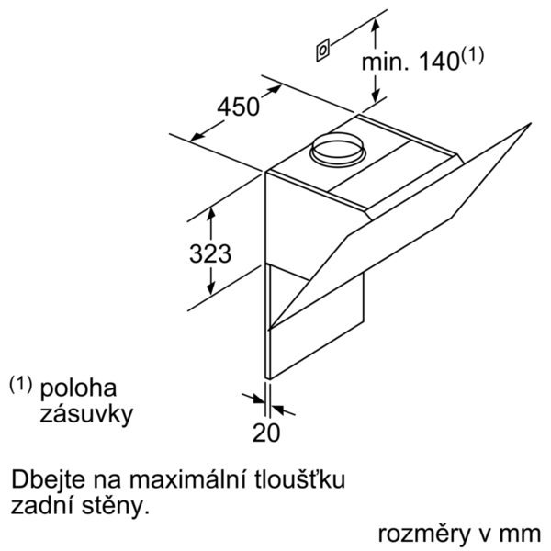
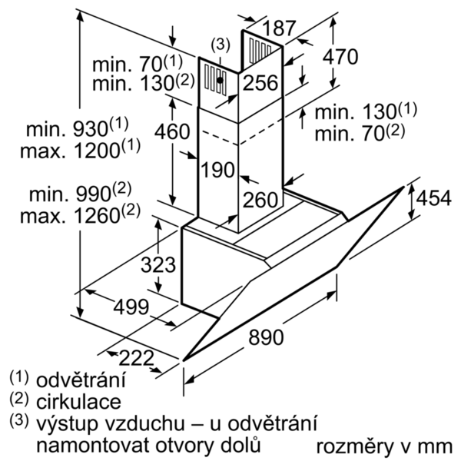

 | LC91KWP60 | Funkcie:
 | LC91KWP60 čierny | označenie produktového radu: farba komína odsávača: antikoro typ konštrukcie: Chimney aprobačné certifikáty: CE, VDE Dĺžka prívodného kábla (cm): 130 rozmery niky (mm): výška komína (mm): výška spotrebiča bez komína (mm): 323 Hmotnosť netto (kg): 21,0 ovládanie: elektronicky regulácia výkonových stupňov: 3-stupňová + 2 intenzívne max. výkon ventilátora - prevádzka odvetrávania (m3/hod.): 530 výkon ventilátora pri intenzívnom stupni - prevádzka s cirkuláciou vzduchu (m3/hod.): 630 max. výkon ventilátora - prevádzka s cirkuláciou vzduchu (m3/hod.): 450 výkon ventilátora pri intenzívnom stupni - prevádzka odvetrávania (m³/hod.): 950 počet žiaroviek (ks): 2 Hlučnosť v dB: 56 priemer odvetrávacieho hrdla (mm): 120 / 150 materiál tukového filtra: Washable aluminium pachový filter: Nie spôsob vedenia vzduchu: obe prevádzky automatický dobeh ventilátora: 10M potrebné príslušenstvo: druh žiaroviek: LED celkový príkon žiaroviek (W): druh tukového filtra: puzdrový ukazovateľ nasýtenia filtra: zvláštne príslušenstvo: LZ56200 : aktivný uhlík.filter pre cleanAir LZ10AXL50 : predlzenie komina, 1500 mm LZ10AXK50 : predlženie komína, 1000 mm LZ10AXC50 : CleanAir montážna sada pre cirkuláciu LZ10AKU00 : montážn sada pre cirkuláciu LZ10AKT00 : montážn sada pre cirkuláciu LZ10AKS00 : montážn sada pre cirkuláciu LZ10AKR00 : montážn sada pre cirkuláciu LZ10AKA00 : aktivny uhlíkový filter LZ00XXP00 : CleanAir aktívny uhlíkový filter
 | komínový odsávač pár, 90 cm

 | • trieda spotreby energie: A+* • priemerná spotreba energie: 30.1 kWh/rok* • trieda účinnosti odsávania: A* • trieda účinnosti osvetlenia: A* • trieda účinnosti tukového filtra: B* • hlučnosť odsávania pri normálnom stupni min./max.: 41/56 dB* *podľa nariadenia EU č. 65/2014 Technické informácie: • komínový odsávač pár • 90 cm • čierny • sklenená doska: číre čierne sklo s potlačou • Boost funkcia • prevádzka s odvetrávaním alebo s cirkuláciou vzduchu • pri cirkulácii je možné odsávač použiť bez komína • pre recirkuláciu je potrebný recirkulačný kit alebo CleanAir recirkulačný kit (príslušenstvo) • pre montáž na stenu nad varné miesto • jednoduchá montáž na stenu • funkcia PowerBoost • senzorové ovládanie • elektronické riadenie • senzorové ovládanie a • 3 stupne výkonu + 2 intenzívne cez senzorové ovládanie • elektronické riadenie so senzorovým ovládaním a digitálnym ukazovateľom • senzorové ovládanie (3 stupne výkonu + 2 intenzívne) a • 3 stupne výkonu + 2 intenzívne • dobeh ventilátora 10 min. • 2 uchopenia: spredu a z boku • automatické vrátenie nastavenia • jednoducho čistiteľný vnútorný rám • možnosť nastavenia intenzity osvetlenia • funkcia softLight - postupné zhasínanie a rozsvecovanie • vysoko výkonný ventilátor s dvojsmerným odsávaním • úsporná BLDC techológia • osvetlenie 2 x 3W LED • intenzita svetla: 460 lux • teplota farieb svetla: 3500 K • obvodové odsávanie • ukazovateľ nasýtenia tukového a uhlíkového filra • sklenený kryt filtra • kovový tukový filter, vhodný do umývačky riadu • výkon odvetrávania podľa DIN/EN 61591 pri max. normálnej prevádzke 530 m3/h, intenzívny stupeň 950 m3/h • výkon odvetrania podľa normy DIN/EN 61591: 530 m3/hod. • max. výkon odvetrávanie 530 m3/h pri prevádzke s odvetrávaním podľa DIN/EN 61591 • výkon odvetrávania podľa EN 61591: max. normálny stupeň 530 m³/h, intenzívny stupeň 950 m³/h • hodnoty hlučnosti podľa EN 60704-3 a EN 60704-2-13 pri odvetrávaní pre max. normálny stupeň: 56 dB(A) re 1 pW (42 dB(A) re 20 µPa akusti

 |  | príkon (W): 266 istenie (A): 10 napätie (V): 220-240 frekvencia (Hz): 50; 60 typ zástrčky: Gardy zástrčka s uzemnením Spôsob montáže: Wall-mounted univerzálny kód produktu: materiál spotrebiča: lakovaný, sklo aprobačné certifikáty: CE, VDE Dĺžka prívodného kábla (in): typ zástrčky: Gardy zástrčka s uzemnením rozmery produktu s komínom (ak je k dispozícii) (in): / x x rozmery zabaleného spotrebiča (in): 26.77 x 29.92 x 40.15 výška komína (in): výška prevýšenia: povinná vzdialenosť nad varným panelom: hmotnosť netto (lbs): 47 hmotnosť brutto (lbs): 71 umiestnenie ventilátora: Integrated motor in hood body maximálny výkon recirkulácie vzduchu: priemer vzduchového potrubia (in) top: priemer vzduchového potrubia (in) back: Discharge direction: klapka na zabránenie spätného nasávania: Áno Dĺžka prívodného kábla (cm): 130 rozmery spotrebiča (mm): 454 x 890 x 499 výška komína (in): Hmotnosť netto (kg): 21,0 hmotnosť brutto (kg): 32,0

EAN:4242003761045
12-03-2017

